상품제안서
샤오미 대용량 보온보냉 빨대 핸들 텀블러 1L | 상품코드: S43850

 |  |  |  |  |  |  | 02-713-8555 | www.synergygift.co.kr
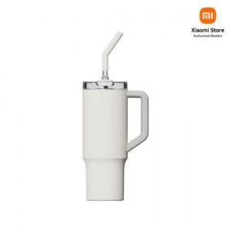

【상세/제작정보】

【인쇄/포장옵션】 | 레이저, 풀칼라 / 포장지포장

【공급단가】 | 수량 | 10~ | 50~ | 100~ | 500~ | 1,000~
*VAT별도 | 단가 | 31,000원 | 29,580원 | 29,100원 | 27,930원 | 27,450원

【상품 URL】 | https://www.synergygift.co.kr:443/src/goods_detail.php?gdno=43850

